Автоматизированный расчет
Script name | transaction rq | count | VU | pacing | одним пользователем в минуту | Длительность ступени | Итого |  |  | Операция (бизнес процесс) | Duration | Think_time | Duration + Think_time | Pacing | VU | % Распределения пользователей | Jmeter, throughput per minute | Длительность ступени в минутах | Интенсивность операций | Всего пользователей на ступени
Покупка билета | Главная Welcome страница | 1 | 2 | 42 | 1.43 | 20 | 57 |  |  | Покупка билета | 0.27 | 21 | 21 | 42 | 2 | 20% | 1.43 | 20 | 57 | 10
Покупка билета | Вход в систему | 1 | 2 | 42 | 1.43 | 20 | 57 |  |  | Удаление бронирования | 0.30 | 14 | 14 | 50 | 1 | 10% | 1.21 | 20 | 24
Покупка билета | Переход на страницу поиска билетов | 1 | 2 | 42 | 1.43 | 20 | 57 |  |  | Регистрация новых пользователей | 0.30 | 12 | 12 | 36 | 1 | 10% | 1.67 | 20 | 33
Покупка билета | Заполнение полей для поиска билета | 1 | 2 | 42 | 1.43 | 20 | 57 |  |  | Поиск билета без покупки | 0.30 | 19 | 19 | 70 | 2 | 20% | 0.86 | 20 | 34
Покупка билета | Выбор рейса из найденных | 1 | 2 | 42 | 1.43 | 20 | 57 |  |  | Ознакомление с путевым листом | 0.30 | 16 | 16 | 230 | 3 | 30% | 0.26 | 20 | 16
Покупка билета | Оплата билета | 1 | 2 | 42 | 1.43 | 20 | 57 |  |  | Логин | 0.30 | 7 | 7 | 130 | 1 | 10% | 0.46 | 20 | 164
Покупка билета | Просмотр квитанций | 1 | 2 | 42 | 1.43 | 20 | 57
Покупка билета | Выход из системы | 1 | 2 | 42 | 1.43 | 20 | 57 |  |  |  |  |  |  |  |  | 100%
Удаление бронирования | Главная Welcome страница | 1 | 1 | 50 | 1.21 | 20 | 24
Удаление бронирования | Вход в систему | 1 | 1 | 50 | 1.21 | 20 | 24
Удаление бронирования | Просмотр квитанций | 1 | 1 | 50 | 1.21 | 20 | 24
Удаление бронирования | Отмена бронирования | 1 | 1 | 50 | 1.21 | 20 | 24
Удаление бронирования | Выход из системы | 0 | 1 | 50 | 0.00 | 20 | 0
Регистрация новых пользователей | Главная Welcome страница | 1 | 1 | 36 | 1.67 | 20 | 33
Регистрация новых пользователей | Перход на страницу регистрации | 1 | 1 | 36 | 1.67 | 20 | 33
Регистрация новых пользователей | Заполнение полей регистарции | 1 | 1 | 36 | 1.67 | 20 | 33 | Названия строк | Сумма по полю Итого
Регистрация новых пользователей | Переход на следуюущий эран после регистарции | 1 | 1 | 36 | 1.67 | 20 | 33 | Вход в систему | 141
Регистрация новых пользователей | Выход из системы | 0 | 1 | 36 | 0.00 | 20 | 0 | Выбор рейса из найденных | 91
Логин | Главная Welcome страница | 1 | 1 | 130 | 0.46 | 20 | 9 | Выход из системы | 107
Логин | Вход в систему | 1 | 1 | 130 | 0.46 | 20 | 9 | Заполнение полей для поиска билета | 91
Логин | Просмотр квитанций | 0 | 1 | 130 | 0.00 | 20 | 0 | Оплата билета | 57
Логин | Отмена бронирования | 0 | 1 | 130 | 0.00 | 20 | 0 | Отмена бронирования | 24
Логин | Выход из системы | 0 | 1 | 130 | 0.00 | 20 | 0 | Просмотр квитанций | 97
Поиск билета без покупки | Главная Welcome страница | 1 | 2 | 70 | 0.86 | 20 | 34 | Главная Welcome страница | 174
Поиск билета без покупки | Вход в систему | 1 | 2 | 70 | 0.86 | 20 | 34 | Перход на страницу регистрации | 33
Поиск билета без покупки | Переход на страницу поиска билетов | 1 | 2 | 70 | 0.86 | 20 | 34 | Заполнение полей регистарции | 33
Поиск билета без покупки | Заполнение полей для поиска билета | 1 | 2 | 70 | 0.86 | 20 | 34 | Переход на следуюущий эран после регистарции | 33
Поиск билета без покупки | Выбор рейса из найденных | 1 | 2 | 70 | 0.86 | 20 | 34 | Переход на страницу поиска билетов | 107
Поиск билета без покупки | Просмотр квитанций | 0 | 2 | 70 | 0.00 | 20 | 0 | Общий итог | 990
Поиск билета без покупки | Выход из системы | 1 | 2 | 70 | 0.86 | 20 | 34
Ознакомление с путевым листом | Главная Welcome страница | 1 | 3 | 230 | 0.26 | 20 | 16
Ознакомление с путевым листом | Вход в систему | 1 | 3 | 230 | 0.26 | 20 | 16
Ознакомление с путевым листом | Просмотр квитанций | 1 | 3 | 230 | 0.26 | 20 | 16
Ознакомление с путевым листом | Переход на страницу поиска билетов | 1 | 3 | 230 | 0.26 | 20 | 16
Ознакомление с путевым листом | Выход из системы | 1 | 3 | 230 | 0.26 | 20 | 16

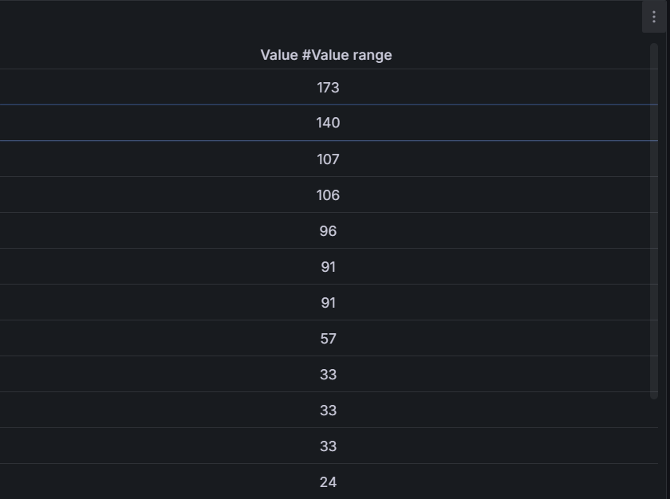
Статистика с ПРОДа |  | Профиль |  |  | 18:35:23
Название запроса | Интенсивность по статистике запросов / час | Расчетная интенсивность запросов / час | % Соотвествия расчетанной интенсивности статистики |  | ScriptName | Расчетная интенсивность запросов / 20 мин | Фактическая интенсивность в тесте | % Отклонение от Профиля
Главная Welcome страница | 520 | 522 | 0% |  | welcome | 174 | 173 | -1%
Вход в систему | 422 | 422 | 0% |  | login | 141 | 140 | 0%
Переход на страницу поиска билетов | 305 | 321 | 5% |  | flights | 107 | 107 | 0%
Заполнение полей для поиска билета | 282 | 274 | -3% |  | find_flights | 91 | 91 | 0%
Выбор рейса из найденных | 270 | 274 | 2% |  | flight_selection | 91 | 91 | 0%
Оплата билета | 175 | 171 | -2% |  | payment | 57 | 57 | 0%
Просмотр квитанций | 280 | 291 | 4% |  | itinerary | 97 | 96 | -1%
Отмена бронирования | 73 | 73 | 0% |  | removal_itinerary | 24 | 24 | -1%
Выход из системы | 326 | 321 | -1% |  | logout | 107 | 107 | 0%
Перход на страницу регистрации | 97 | 100 | 3% |  | sign_up_now | 33 | 33 | -1%
Заполнение полей регистарции | 97 | 100 | 3% |  | complete_the_form | 33 | 33 | -1%
Переход на следуюущий эран после регистарции | 97 | 100 | 3% |  | registration_confirmation | 33 | 33 | -1%
Итого | 2944 | 2970 | 1%

 |  | Операций/час = количество операций одним пользователем в час (60 * количество операций один пользователем в минуту (pacing / 60)) * кол-во пользователей

Результаты всех тестов
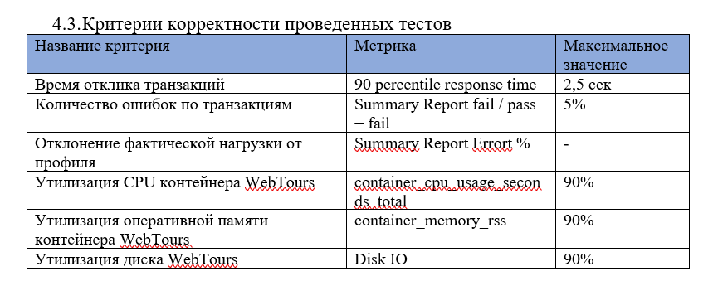
Профиль для 120 пользаков поиск Максимума (0.5 , 256 MiB)

Наименование операции | Наименование транзакции | По профилю | По факту | % отклонения | Response Time
Главная Welcome страница | welcome | 522 | 516 | -1.16% | 1.21 s
Вход в систему | login | 422 | 417 | -1.20% | 1.71 s
Переход на страницу поиска билетов | flights | 321 | 315 | -1.90% | 1.28 s
Заполнение полей для поиска билета | find_flights | 274 | 267 | -2.62% | 452 ms
Выбор рейса из найденных | flight_selection | 274 | 267 | -2.62% | 578 ms
Оплата билета | payment | 171 | 165 | -3.64% | 598 ms
Просмотр квитанций | itinerary | 291 | 285 | -2.11% | 1.34 s
Отмена бронирования | removal_itinerary | 73 | 72 | -1.39% | 450 ms
Выход из системы | logout | 321 | 315 | -1.90% | 1.02 s
Перход на страницу регистрации | sign_up_now | 100 | 99 | -1.01% | 536 ms
Заполнение полей регистарции | complete_the_form | 100 | 99 | -1.01% | 495 ms
Переход на следуюущий эран после регистарции | registration_confirmation | 100 | 99 | -1.01% | 1.09 s

Профиль для 120 пользаков подтверждение Максимума (0.5 , 256 MiB)

Наименование операции | Наименование транзакции | По профилю | По факту | % отклонения | Response Time
Главная Welcome страница | welcome | 522 | 512 | -1.95% | 1.53 s
Вход в систему | login | 422 | 413 | -2.18% | 2.10 s
Переход на страницу поиска билетов | flights | 321 | 312 | -2.88% | 1.62 s
Заполнение полей для поиска билета | find_flights | 274 | 266 | -3.01% | 560 ms
Выбор рейса из найденных | flight_selection | 274 | 266 | -3.01% | 643 ms
Оплата билета | payment | 171 | 164 | -4.27% | 157 ms
Просмотр квитанций | itinerary | 291 | 282 | -3.19% | 1.72 s
Отмена бронирования | removal_itinerary | 73 | 73 | 0.00% | 627 ms
Выход из системы | logout | 321 | 312 | -2.88% | 1.26 s
Перход на страницу регистрации | sign_up_now | 100 | 100 | 0.00% | 729 ms
Заполнение полей регистарции | complete_the_form | 100 | 100 | 0.00% | 535 ms
Переход на следуюущий эран после регистарции | registration_confirmation | 100 | 100 | 0.00% | 1.59 s

Профиль для 270 пользаков Стресс тест «Пиковая производительность» (0.5 , 256 MiB)

Наименование операции | Наименование транзакции | По профилю | По факту | % отклонения | Response Time
Главная Welcome страница | welcome | 276 | 132 | -109.09%
Вход в систему | login | 228 | 96 | -137.50%
Переход на страницу поиска билетов | flights | 156 | 60 | -160.00%
Заполнение полей для поиска билета | find_flights | 108 | 48 | -125.00%
Выбор рейса из найденных | flight_selection | 120 | 48 | -150.00%
Оплата билета | payment | 48 | 24 | -100.00%
Просмотр квитанций | itinerary | 132 | 60 | -120.00%
Отмена бронирования | removal_itinerary | 36 | 24 | -50.00%
Выход из системы | logout | 156 | 72 | -116.67%
Перход на страницу регистрации | sign_up_now | 60 | 24 | -150.00%
Заполнение полей регистарции | complete_the_form | 60 | 24 | -150.00%
Переход на следуюущий эран после регистарции | registration_confirmation | 60 | 24 | -150.00%

Профиль для 120 пользаков Стресс-тест "Объёмное тестирование" (0.5 , 256 MiB)

Наименование операции | Наименование транзакции | По профилю | По факту | % отклонения | Response Time
Главная Welcome страница | welcome | 522 | 512 | -1.95% | 1.44 s
Вход в систему | login | 422 | 411 | -2.68% | 1.93 s
Переход на страницу поиска билетов | flights | 321 | 312 | -2.88% | 1.58 s
Заполнение полей для поиска билета | find_flights | 274 | 265 | -3.40% | 560 ms
Выбор рейса из найденных | flight_selection | 274 | 265 | -3.40% | 643 ms
Оплата билета | payment | 171 | 163 | -4.91% | 162 ms
Просмотр квитанций | itinerary | 291 | 281 | -3.56% | 1.72 s
Отмена бронирования | removal_itinerary | 73 | 72 | -1.39% | 627 ms
Выход из системы | logout | 321 | 312 | -2.88% | 1.26 s
Перход на страницу регистрации | sign_up_now | 100 | 100 | 0.00% | 729 ms
Заполнение полей регистарции | complete_the_form | 100 | 100 | 0.00% | 535 ms
Переход на следуюущий эран после регистарции | registration_confirmation | 100 | 100 | 0.00% | 1.27 s

